Resumen

 |  | INFORME INGRESOS Y GASTOS "LOS PRADOS DE NOS"
 |  | DICIEMBRE 2023

 |  |  |  |  |  | COMPROBACION DE SALDOS
 |  |  |  |  |  | SALDO INICIAL EN BCO ESTADO |  |  | 1,083,579
Banco ESTADO | = | SALDO MES INICIAL |  | 5,288,383 |  | SALDO INICIAL EN BCO Falabella |  |  | 4,204,804
 | + | Ingresos del mes |  | 7,489,500 |  | Saldo Contable Inicial |  |  | 5,288,383
 | - | Gastos del mes |  | -7,233,932 |  |  |  |  | 0
 | = | SALDO FINAL |  | 5,543,951 |  |  |  |  | 5,288,383

COMPROBACION DE SALDOS
SALDOFINAL EN BCO ESTADO |  |  | 1,083,579
SALDO FINAL EN BCO Falabella |  |  | 4,460,372
Saldo Contable Sgte Mes |  |  | 5,543,951 |  | -

 |  |  |  |  |  |  | $7,489,500 | INGRESOS SIN ABONO DE CTA BCO ESTADO
 |  |  |  |  |  |  | $-7,233,932 | GTOS TOTALES
 |  |  |  |  |  |  | $255,568 | MONTO AHORRADO

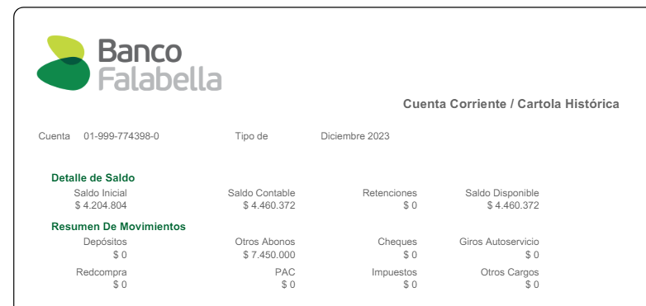
 |  |  |  | SE LOGRO AHORRAR
 |  |  |  | 255,568 |  |  | $0

Comprobantes de Ingresos
 |  | INFORME INGRESOS Y GASTOS "LOS PRADOS DE NOS"
 |  | DICIEMBRE 2023



 |  |  |  |  |  | 1,169,025
 |  |  |  |  | SALDO FINAL EN BCO FALABELLA
 |  |  |  |  |  |  |  | Saldo final de Agosto
 |  |  |  |  |  |  |  | 7,268,147
 | SALDO PARA SEPTIEMBRE |  | 8,437,172
 |  |  |  |  |  | 2,093,999 |  | 6,063,579 | Saldo final de Septiembre Bco Estado
 |  |  |  |  | SALDO FINAL EN BCO FALABELLA |  |  |  | 2022-10-05
Depositos desde Bco Estado al Fabella |  |  |  |  |  | 2022-10-20
2022-09-27 | $400,000
2022-09-29 | $200,000 |  |  |  |  |  | 8,157,578
2022-09-30 | $200,000
2022-10-05 | $360,120
 | $760,120
SALDO Sgte mes |  |  | 8,157,578
 |  |  |  |  |  |  |  | Saldo final de Septiembre Bco Estado
 |  |  |  |  | 226,150 |  |  | 6,063,579

 |  |  |  | SALDO FINAL EN BCO FALABELLA |  |  |  |  | 2022-10-05
 |  |  |  |  | 2022-11-22
 |  |  |  |  |  | 6,289,729
SALDO Sgte mes |  |  | 6,289,729
 |  |  |  |  |  |  |  | Saldo final de Septiembre Bco Estado
 |  |  |  |  | 643,704 |  |  | 6,063,579
 |  |  |  | SALDO FINAL EN BCO FALABELLA |  |  |  |  | 2022-10-05

 |  |  |  |  | 2022-12-27 |  |  |  | Cta Cte Bloqueada
 |  |  |  |  |  |  | 6,707,283
 |  |  |  |  |  |  | SALDO FINAL
 |  |  |  |  |  | se debe regresar a prestamista $1.100.000.-
SALDO Sgte mes |  |  | 5,607,283 |  |  |  | SALDO REAL FINAL
 |  |  |  |  |  | 256,425 |  |  | 6,063,579

 |  |  |  |  | SALDO FINAL EN BCO FALABELLA |  |  |  |  | 2022-10-05
 |  |  |  |  |  | 2023-01-31 |  |  |  | Cta Cte Bloqueada

 |  |  |  |  |  |  |  | 6,320,004
 |  |  |  |  |  |  |  | SALDO FINAL
 |  |  |  |  |  |  | se debe regresar a prestamista $1.100.000.-

SALDO Sgte mes |  |  | 6,320,004 |  |  |  | SALDO REAL FINAL
 |  |  |  |  |  | 749,655 |  |  | 4,063,579
 |  |  |  |  |  | SALDO FINAL EN BCO FALABELLA
 |  |  |  |  |  |  | 2023-02-28
 |  |  |  |  |  |  |  | 4,813,234
 |  |  |  |  |  |  |  | SALDO FINAL

SALDO Sgte mes |  |  | - |  |  |  | SALDO REAL FINAL
 |  |  | SALDO FINAL EN BCO FALABELLA |  |  | 461,914 |  |  | 3,663,579 | saldo en bco estado


 |  |  |  |  |  |  | 2023-03-28
 |  |  |  |  |  |  |  | 4,125,493
 |  |  |  |  |  |  |  | SALDO FINAL
SALDO Sgte mes |  | 4,125,493 | - |  |  |  | SALDO REAL FINAL
 |  |  | SALDO FINAL EN BCO FALABELLA |  |  | 78,825 |  |  | 3,263,579 | saldo en bco estado


 |  |  |  |  |  |  | 2023-04-30
 |  |  |  |  |  |  |  | 3,342,404
 |  |  |  |  |  |  |  | SALDO FINAL
SALDO Sgte mes |  | 3,342,404 | - |  |  |  | SALDO REAL FINAL

 |  |  | SALDO FINAL EN BCO FALABELLA |  |  | 92,574 |  |  | 2,863,579 | saldo en bco estado
 |  |  |  |  |  |  | 2023-05-31

 |  |  |  |  |  |  |  | 2,956,153 | SALDO FINAL según rendiciones

 |  |  |  |  |  |  |  | 2,783,579 | Saldo Real en Bco estado
 |  |  |  |  |  |  |  | -80,000 | Diferencia con los registros
 |  |  |  |  |  |  |  |  | se sacaron y entregaron en efectivo
SALDO Sgte mes |  | 2,956,153 | 2,783,579 |  |  |  | SALDO REAL FINAL
 |  |  | SALDO FINAL EN BCO FALABELLA |  |  | 280,995 |  |  | 1,483,579 | saldo en bco estado
 |  |  |  |  |  |  | 2023-06-30
 |  |  |  |  |  |  |  | 1,764,574 | SALDO FINAL según rendiciones


 |  |  |  |  |  |  |  | 1,483,579 | Saldo Real en Bco estado
SALDO Sgte mes |  | - | 1,764,574 |  |  |  | SALDO REAL FINAL
 |  |  | SALDO FINAL EN BCO FALABELLA |  |  | 581,927 |  |  | 1,083,579 | saldo en bco estado
 |  |  |  |  |  |  | 2023-07-31
 |  |  |  |  |  |  |  | 1,665,506 | SALDO FINAL según rendiciones

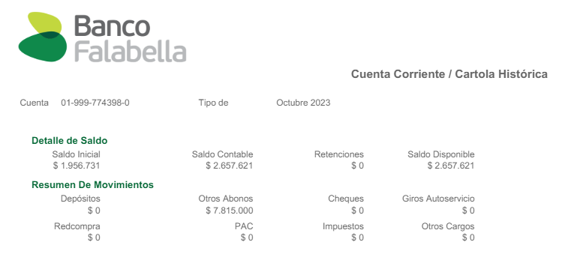
 |  |  |  |  |  |  |  | 1,083,579 | Saldo Real en Bco estado
SALDO Sgte mes |  | - | 1,665,506 |  |  |  | SALDO REAL FINAL
 |  |  | SALDO FINAL EN BCO FALABELLA |  |  | 1,193,098 |  |  | 1,083,579 | saldo en bco estado
 |  |  |  |  |  |  | 2023-08-30
 |  |  |  |  |  |  |  | 2,276,677 | SALDO FINAL según rendiciones

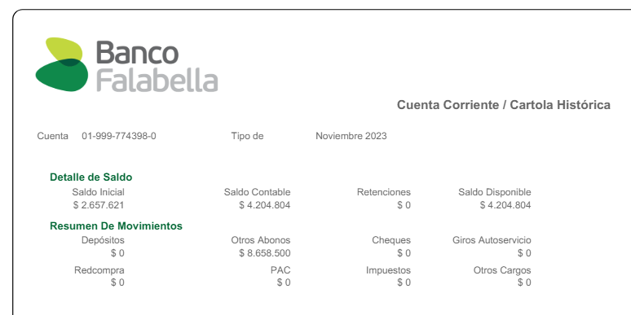
 |  |  |  |  |  |  |  | 1,083,579 | Saldo Real en Bco estado
SALDO Sgte mes |  | - | 2,276,677 |  |  |  | SALDO REAL FINAL
 |  |  | SALDO FINAL EN BCO FALABELLA |  |  | 1,956,731 |  |  | 1,083,579 | saldo en bco estado
 |  |  |  |  |  |  | 2023-09-30
 |  |  |  |  |  |  |  | 3,040,310 | SALDO FINAL según rendiciones

 |  |  |  |  |  |  |  | 1,083,579 | Saldo Real en Bco estado
SALDO Sgte mes |  | - | 3,040,310 |  |  |  | SALDO REAL FINAL
 |  |  | SALDO FINAL EN BCO FALABELLA |  |  | 2,657,621 |  |  | 1,083,579 | saldo en bco estado
 |  |  |  |  |  |  | 2023-10-31
 |  |  |  |  |  |  |  | 3,741,200 | SALDO FINAL según rendiciones

 |  |  |  |  |  |  |  | 1,083,579 | Saldo Real en Bco estado
SALDO Sgte mes |  | - | 3,741,200 |  |  |  | SALDO REAL FINAL
 |  |  | SALDO FINAL EN BCO FALABELLA |  |  | 4,204,804 |  |  | 1,083,579 | saldo en bco estado
 |  |  |  |  |  |  | 2023-11-30
 |  |  |  |  |  |  |  | 5,288,383 | SALDO FINAL según rendiciones

 |  |  |  |  |  |  |  | 1,083,579 | Saldo Real en Bco estado
SALDO Sgte mes |  | - | 5,288,383 |  |  |  | SALDO REAL FINAL
 |  |  | SALDO FINAL EN BCO FALABELLA |  |  | 4,460,372 |  |  | 1,083,579 | saldo en bco estado
 |  |  |  |  |  |  | 2023-12-31
 |  |  |  |  |  |  |  | 5,543,951 | SALDO FINAL según rendiciones

 |  |  |  |  |  |  |  | 1,083,579 | Saldo Real en Bco estado

COMPROBANTES GTOS
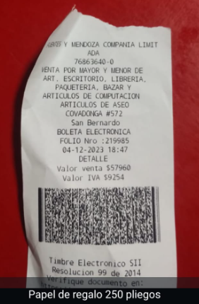
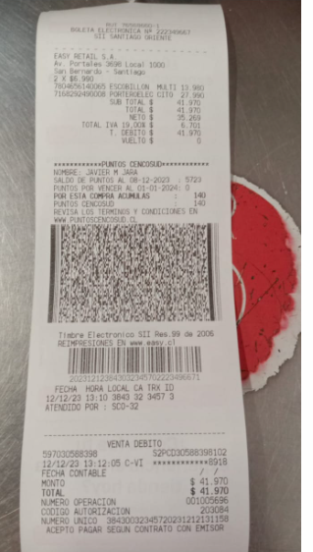

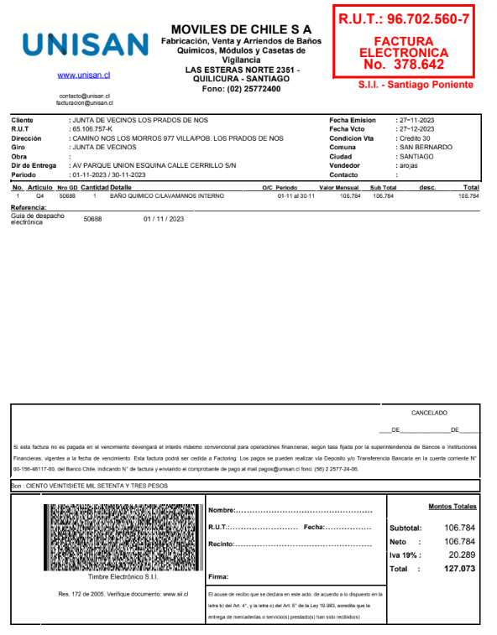

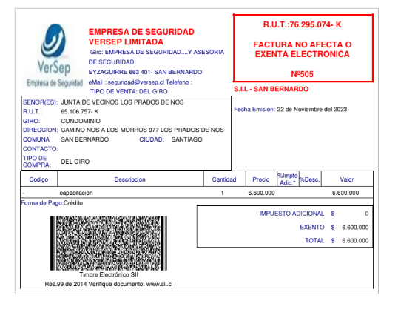

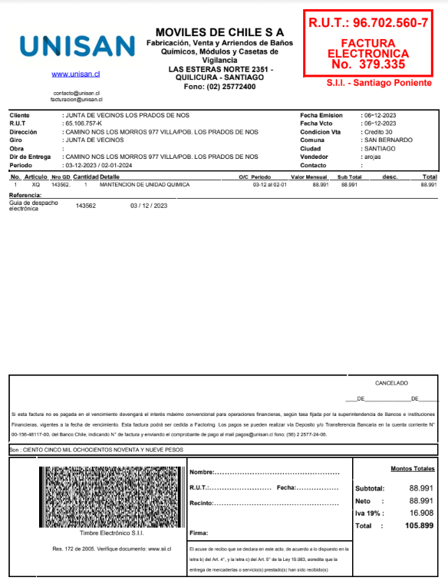

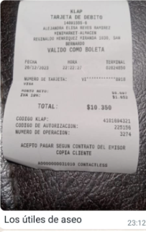
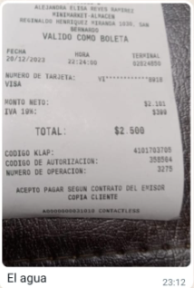

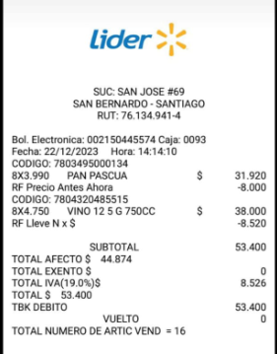

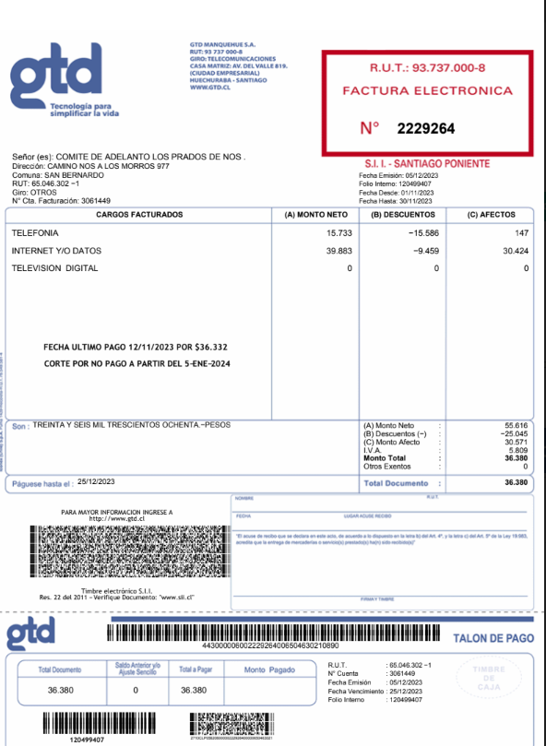
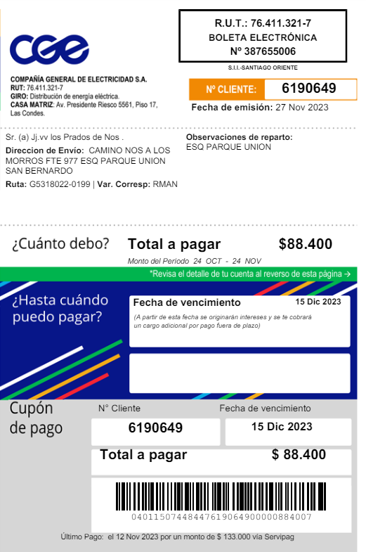

Hoja1
